Flowchart
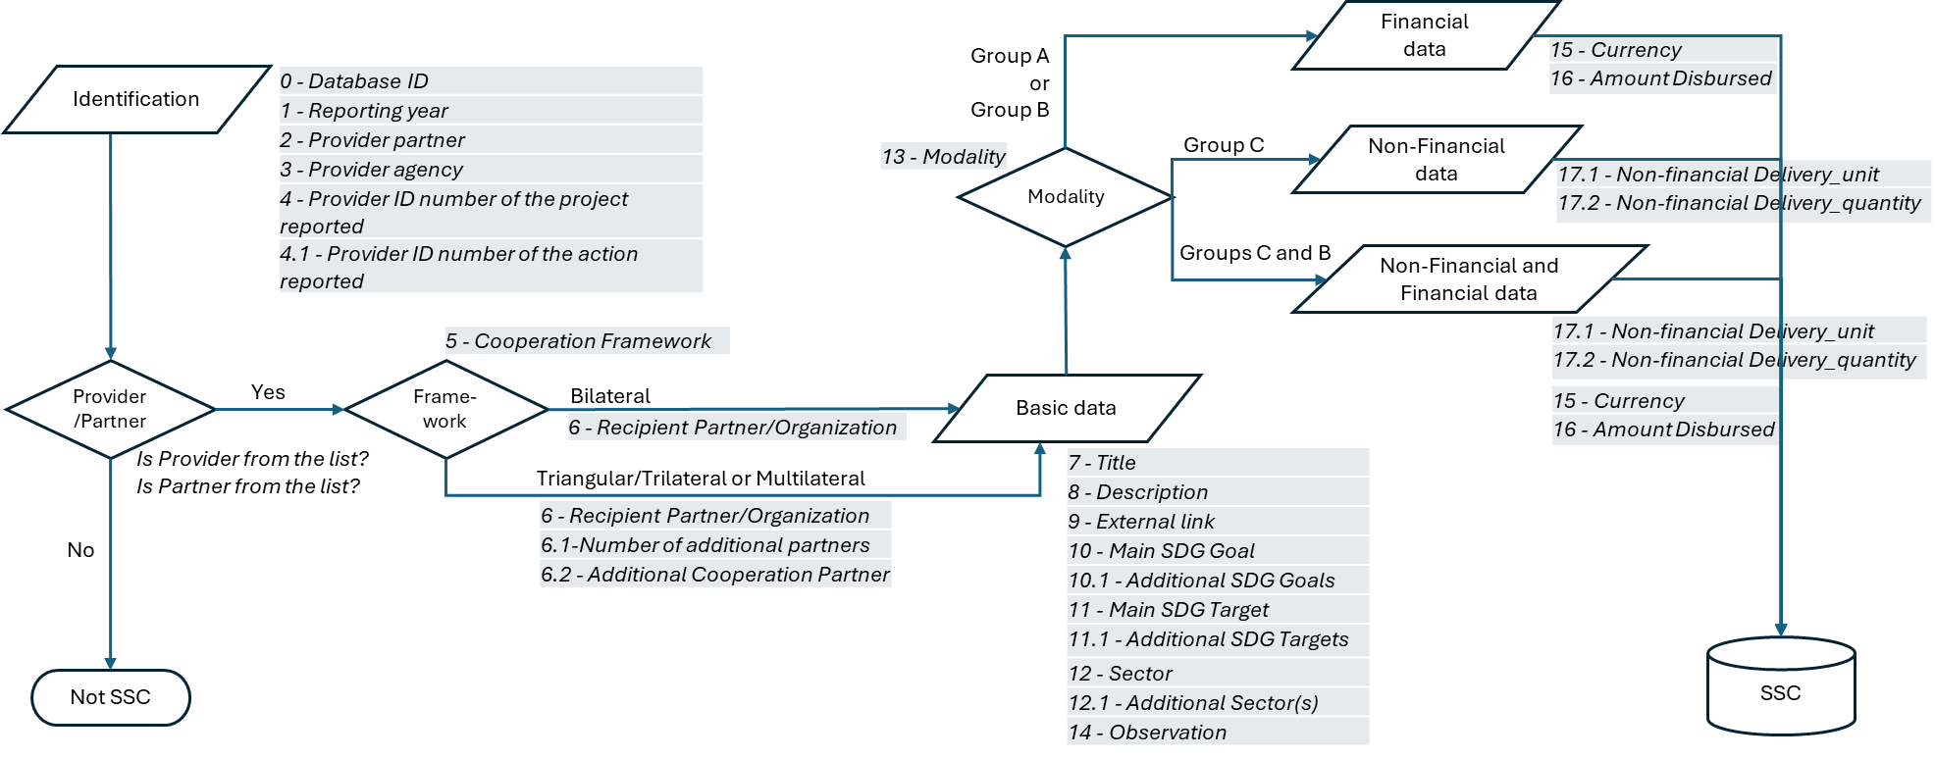

COFOG
Stakeholder Ecosystem Network-Jordan
تصنيف وظائف الحكومة COFOG
Core Government and Gov Corporations
COFOG Arabic | A. Current COFOG Divisions, Cross-cutting issues, and Other Thematic Issues
هو اختصار لـ "تصنيف وظائف الحكومة" (Classification of the Functions of Government). وهو تصنيف إحصائي دولي تضعه الأمم المتحدة بالتعاون مع منظمات أخرى مثل صندوق النقد الدولي ومنظمة التعاون الاقتصادي والتنمية (OECD).
الهدف الرئيسي من COFOG هو توفير إطار موحد لتصنيف النفقات الحكومية حسب الغرض أو الوظيفة الاجتماعية والاقتصادية، وليس حسب الهيكل الإداري للحكومة، مما يتيح إمكانية المقارنة بين الدول المختلفة بمرور الوقت.
يتكون التصنيف من 15 أقسام رئيسية (المستوى الأول) يغطي كل منها وظيفة حكومية عامة:
يُستخدم نظام COFOG على نطاق واسع في إعداد إحصاءات مالية الحكومة والحسابات القومية لضمان الشفافية والمساءلة في الإنفاق العام. توفر مفوضية الأمم المتحدة الاقتصادية والاجتماعية لغربي آسيا (الإسكوا) موارد ومعاجم للمصطلحات الإحصائية باللغة العربية، بما في ذلك تعريفات متعلقة بـ COFOG
Public Services
Security & Humanitarian
Economic Development
Social and Environmental
01 الخدمات العامة: مثل الأجهزة التنفيذية والتشريعية، والشؤون المالية والخارجية، والديون العامة، والبحوث الأساسية. | 01. General public services
02 الدفاع: الدفاع العسكري والمدني والمساعدات العسكرية الخارجية. | 02. Defence
03 النظام والأمن العام: خدمات الشرطة وإطفاء الحرائق والمحاكم والسجون. | 03. Public order and safety
04 الشؤون الاقتصادية: يشمل قطاعات الزراعة والطاقة والنقل والاتصالات والصناعة وغيرها. | 04. Economic affairs
05 حماية البيئة: إدارة النفايات ومعالجة المياه المستعملة والحد من التلوث. | 05. Environmental protection (includes alignment with CEP, SEEA and other environmental classifications/frameworks)
06 الإسكان والمرافق المجتمعية: تطوير الإسكان والمجتمع المحلي، وإمدادات المياه، وإنارة الشوارع. | 06. Housing and community amenities
Research & Development & Technology
07 الصحة: خدمات المستشفيات والعيادات والصحة العامة. | 07. Health (includes alignment with SHA)
08 الترفيه والثقافة والدين: الخدمات الترفيهية والثقافية والإذاعية والدينية. | 08 Recreation, culture and religion
Women Youth and Refugees IDPs
09 التعليم: التعليم بجميع مراحله وأنواعه. | 09. Education (includes alignment with ISCED)
10 الحماية الاجتماعية: قضايا المرض والعجز، والشيخوخة، والأسر والأطفال، والبطالة، والإسكان، والإقصاء الاجتماعي. | 10. Social protection
11 مواضيع عابرة | 11. Cross-cutting issues
12 R&D البحث والتطوير | 12. R&D (includes alignment with NABS)
13 الرقمنة | 13. Digitalization
14 قضايا المرأة | 14. Gender
15 الشعوب الاصلية | 15. Indigenous peoples

